Datos


NOMBRE:
EMPRESA:
QUÉ TIPO DE PRODUCTOS OFRECES:
TIEMPO DE LA EMPRESA EN EL MERCADO:
NÚMERO DE COLABORADORES:
QUÉ PORCENTAJE DE TUS VENTAS INVIERTES EN MARKETING:
CUÁL ES TU RANGO ACTUAL DE VENTAS:
CUÁL CREES QUE ES TU PRINCIPAL RETO EN TU NEGOCIO:

6 Pasos
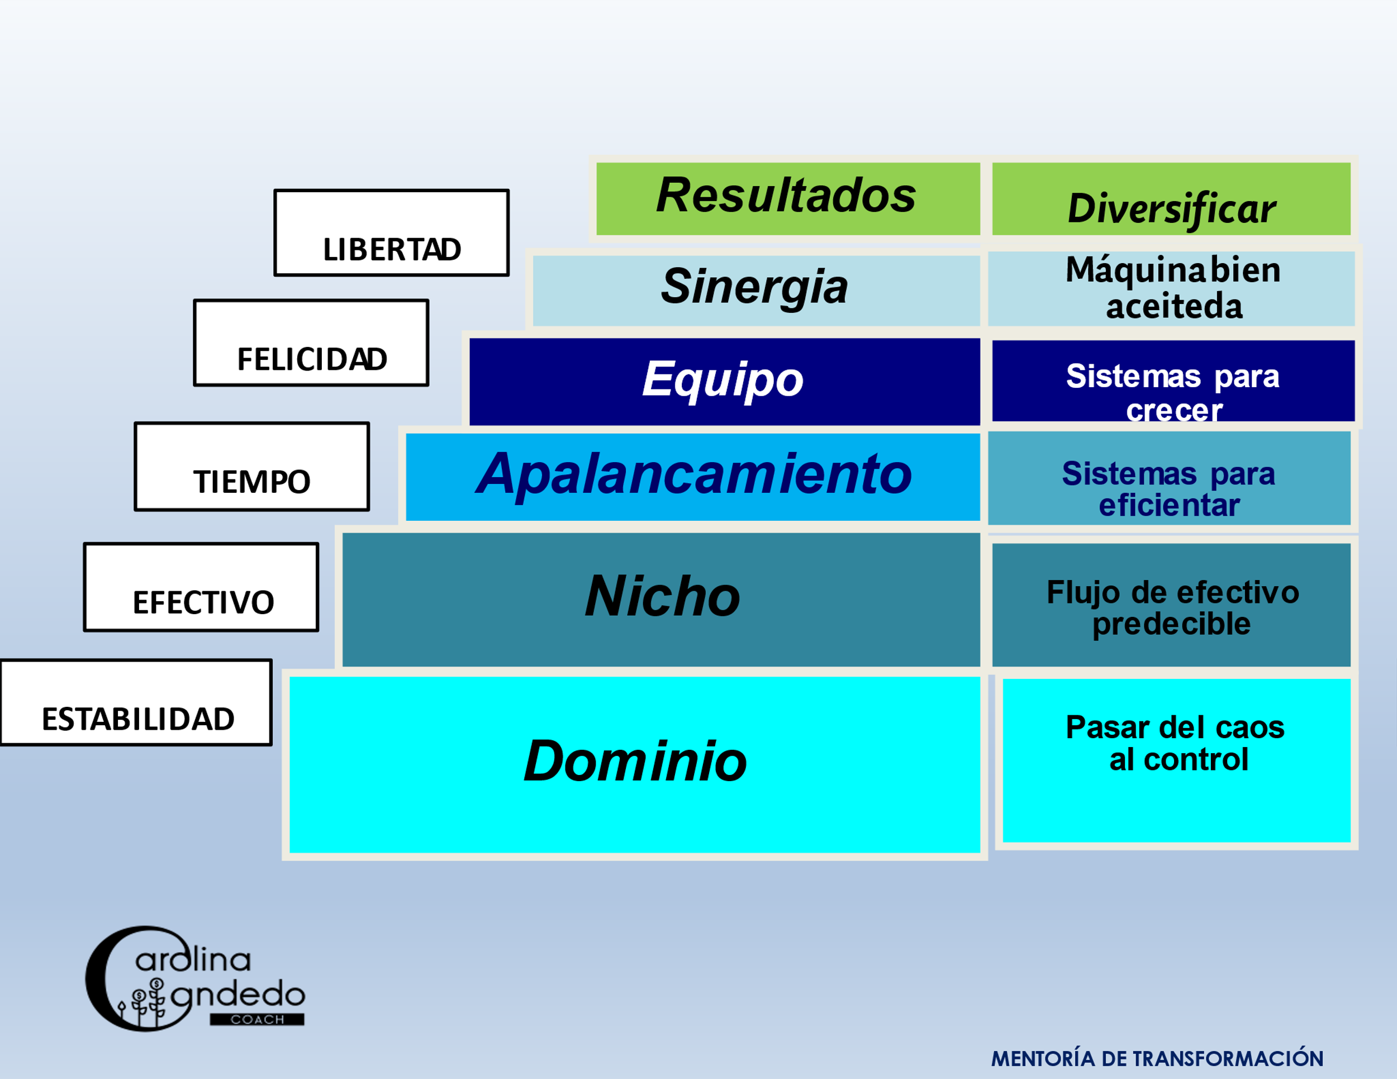

MAPA Resultados
Dominio | Nicho | Apalancamiento | Equipo | Sinergia | Resultados | Total | Promedio
#REF! | #REF! | 0% | 0% | #REF! | #REF! | #REF! | #REF!

Tiempo | 5 Caminos | Sistemas | 6 claves para ganar | Sinergia | Personal
0% | 0% | 0% | 0% | 0% | 0%
Equipo | CUV y Garantía | Tecnología | Liderazgo | Conocimientos | Negocio
0% | 0% | 0% | 0% | 0% | 0%
Dinero | Reglas de Mercadotecnia | Conocimiento | Comunicación
0% | 0% | 0% | 0%
Punto Equilibrio | Márgenes | Gente | Reclutamiento
0% | 0% | 0% | 0%
Margen de Utilidad | $$ Venta Promedio |  | Entrenamiento
0% | 0% |  | 0%
Reportes | Razón de Conversión |  | Retención
0% | 0% |  | 0%
Dirección | # de Transacciones |  | Conocimientos
0% | 0% |  | 0%
Entrega | Generación de Prospectos
0% | 0%
Sistemas
0%

Gráficas específicas
 |  | #REF! | D O M I N I O
Tiempo | 0%
Equipo | 0%
Dinero | 0%
Punto Equilibrio | 0%
Margen de Utilidad | 0%
Reportes | 0%
Dirección | 0%
Entrega | 0%
Sistemas | 0%

 |  | #REF! | N I C H O
5 Caminos | 0%
CUV y Garantía | 0%
Reglas de Mercadotecnia | 0%
Márgenes | 0%
$$ Venta Promedio | 0%
Razón de Conversión | 0%
# de Transacciones | 0%
Generación de Prospectos | 0%

 |  | 0% | A P A L A N C A M I E N T O
Sistemas | 0%
Tecnología | 0%
Conocimiento | 0%
Gente | 0%

 |  | 0% | E Q U I P O
6 claves para ganar | 0%
Liderazgo | 0%
Comunicación | 0%
Reclutamiento | 0%
Entrenamiento | 0%
Retención | 0%
Conocimientos | 0%

 |  | #REF! | S I N E R G I A
Sinergia | 0%
Conocimientos | 0%

 |  | #REF! | R E S U L T A D O S
Personal | 0%
Negocio | 0%

